关系图
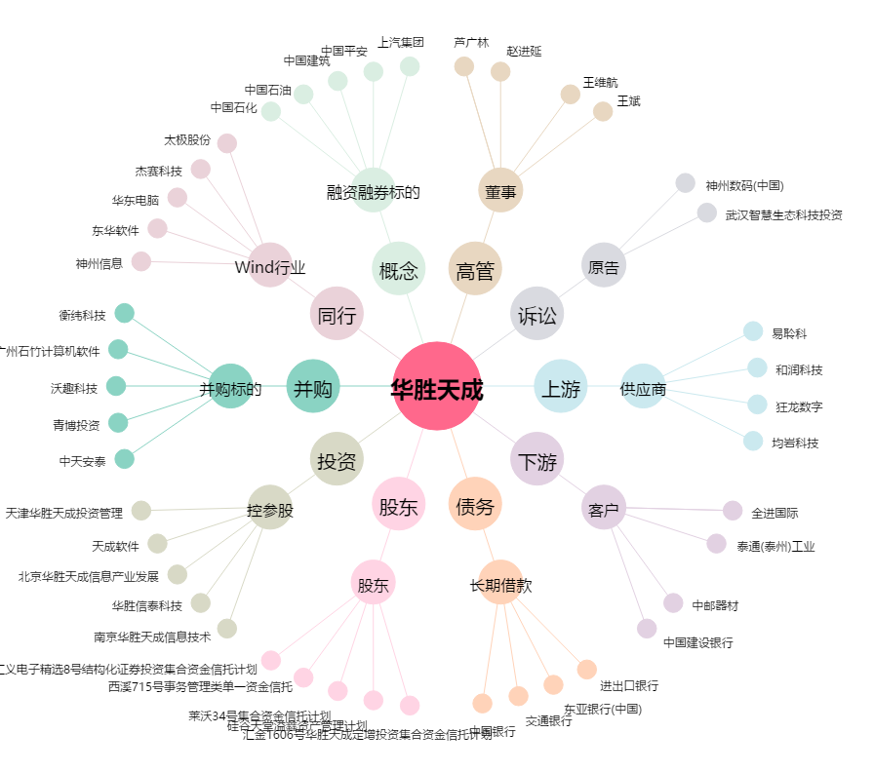
华胜天成[600410.SH] - 关系概览图

